Tシャツお申込書
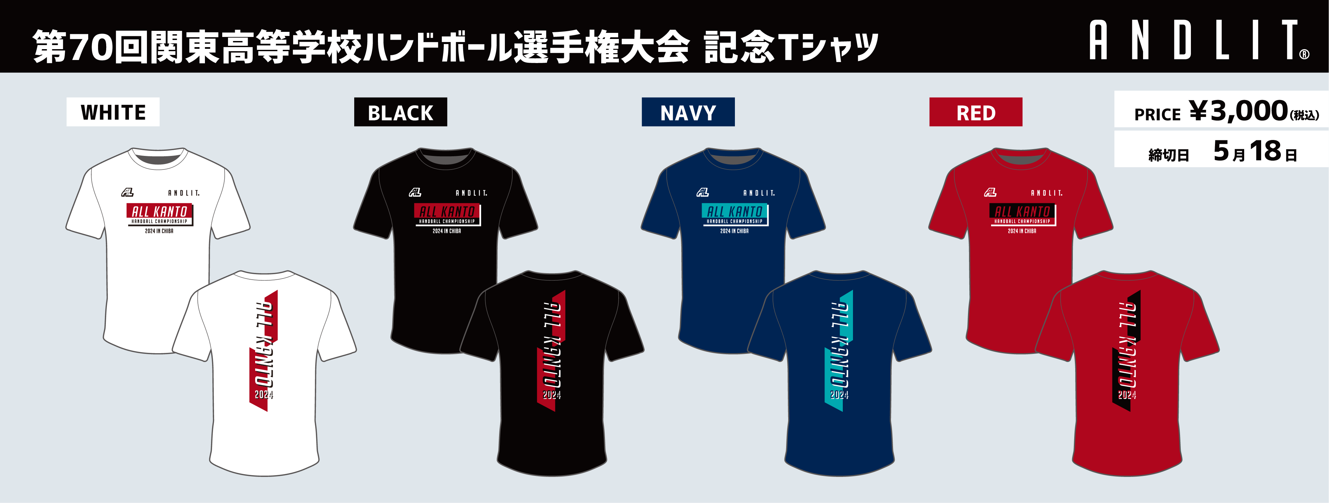

ホワイト | XS | S | M | L | XL |  | 2XL | 3XL | 合計枚数
 |  |  |  |  |  |  |  |  | 0

ブラック | XS | S | M | L | XL |  | 2XL | 3XL

ネイビー | XS | S | M | L | XL |  | 2XL | 3XL | 合計金額 |  |  | 【申込み方法】下記宛先にメールまたはFAXにてお申し込みください。
 |  |  |  |  |  |  |  |  | 0 |  |  | 【お引渡し・お支払い方法】5/31 代表者会議(市川市国府台体育館)にて
 |  |  |  |  |  |  |  |  |  |  |  | お引渡し致しますので現金・クレジットカード・PayPayにてお支払いください。
レッド | XS | S | M | L | XL |  | 2XL | 3XL |  |  |  | ※配送をご希望の場合は、ご注文時にお知らせください。
 |  |  |  |  |  |  |  |  |  |  |  | MAIL |  | customer@andlit.co.jp

学校名 |  |  |  |  |  |  |  |  |  | お申込み責任者

携帯電話番号 |  |  |  |  |  |  |  |  |  | メールアドレス

商品に関するお問合せ先
アンドリットワークス株式会社 担当：西田恭輔 |  |  |  |  |  | 東京都墨田区業平3-16-1-103 |  |  |  |  | TEL |  | 03-5637-7473 |  | MAIL | customer@andlit.co.jp

